example of calculation
使用したMOSFETの型式を入力。
未入力でも計算可。
使用したMOSFETのオン抵抗を入力。
下のセルに条件を入力。
条件は未入力でも計算可。

Type： | FMV60N380S2
Input
Rds(on) [Ω]： | 0.940 | AREA | OFF | Turn-ON |  |  |  |  |  |  |  | ON-period |  |  |  |  |  |  |  | Turn-OFF
 | @150℃max | ⊿t [us] | 13.49 |  |  |  |  |  |  |  |  | 3.90 |  |  |  |  |  |  |  | 0.03 | 0.04 | 0.02 | 0.03
Turn-ON損失ないため未入力。
ゼロを入力しても可。
ON-periodは偏極点なしとして
1区間の時間[us]と電流値[A]を入力。
T [us]： | 17.5 | Va [V] |  |  |  |  |  |  |  |  |  | 0.0 | 0.0 | 0.0 | 0.0 | 0.0 | 0.0 | 0.0 | 0.0 | 0.0 | 40.0 | 420.0 | 370.0
 |  | Vb [V] |  |  |  |  |  |  |  |  |  | 1.9 | 0.0 | 0.0 | 0.0 | 0.0 | 0.0 | 0.0 | 0.0 | 40.0 | 420.0 | 370.0 | 385.0
Output |  | Ia [A] |  |  |  |  |  |  |  |  |  | 0.0 |  |  |  |  |  |  |  | 2.0 | 2.0 | 1.5 | 0.7
Ploss totaｌ： | 1.81W | Ib [A] |  |  |  |  |  |  |  |  |  | 2.0 |  |  |  |  |  |  |  | 2.0 | 1.5 | 0.7 | 0.0
周期[us]を入力。
Ploss Turn-ON： | 0.00W | Jab [uJ] | 0.00 | 0.00 | 0.00 | 0.00 | 0.00 | 0.00 | 0.00 | 0.00 | 0.00 | 4.89 | 0.00 | 0.00 | 0.00 | 0.00 | 0.00 | 0.00 | 0.00 | 1.20 | 13.53 | 8.76 | 3.28 | 0.00 | 0.00 | 0.00 | 0.00
Ploss ON-period： | 0.28W | Pab [W] | 0.00 | 0.00 | 0.00 | 0.00 | 0.00 | 0.00 | 0.00 | 0.00 | 0.00 | 0.28 | 0.00 | 0.00 | 0.00 | 0.00 | 0.00 | 0.00 | 0.00 | 0.07 | 0.77 | 0.50 | 0.19 | 0.00 | 0.00 | 0.00 | 0.00
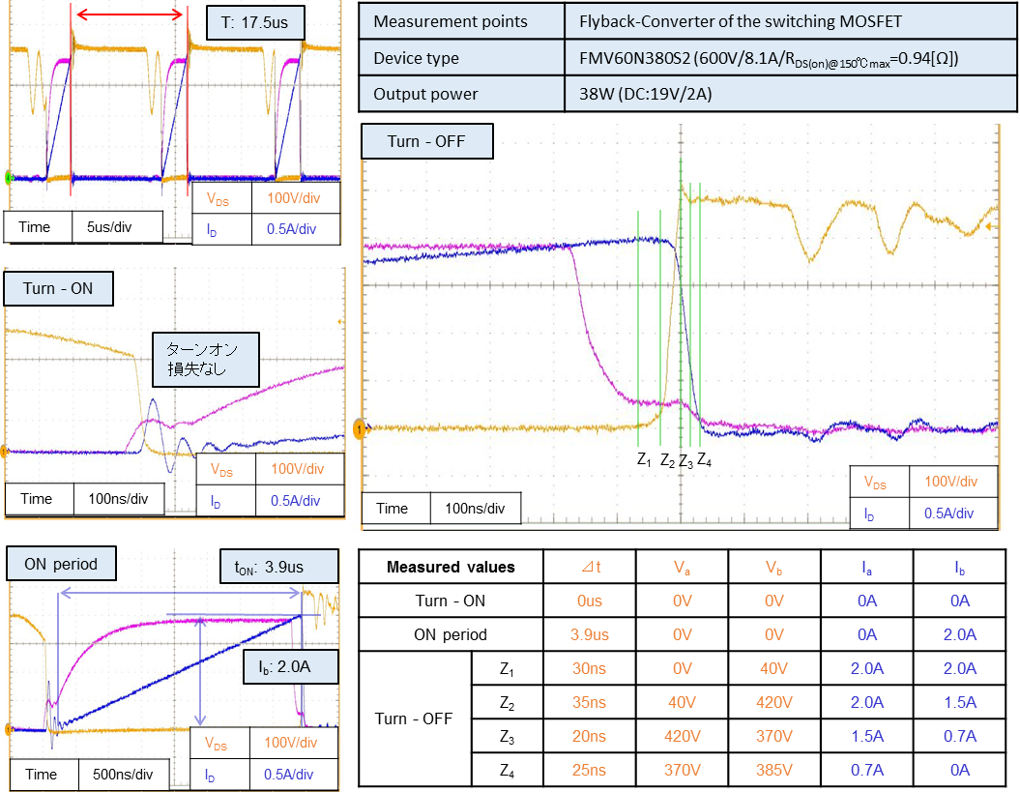
Ploss Turn-OFF： | 1.53W

Turn-OFFは4区間に分割して各間の
時間[us]、電圧値[V]、電流値[A]を入力。

description add to calculation
Type： | FMV60N380S2
Input
Rds(on) [Ω]： | 0.940 |  | AREA | OFF | Turn-ON |  |  |  |  |  |  |  | ON-period |  |  |  |  |  |  |  | Turn-OFF
 | @150℃max |  | ⊿t [us] | 13.49 |  |  |  |  |  |  |  |  | 3.90 |  |  |  |  |  |  |  | 0.03 | 0.04 | 0.02 | 0.03
T [us]： | 17.5 |  | Va [V] |  |  |  |  |  |  |  |  |  | 0.0 | 0.0 | 0.0 | 0.0 | 0.0 | 0.0 | 0.0 | 0.0 | 0.0 | 40.0 | 420.0 | 370.0
 |  |  | Vb [V] |  |  |  |  |  |  |  |  |  | 1.9 | 0.0 | 0.0 | 0.0 | 0.0 | 0.0 | 0.0 | 0.0 | 40.0 | 420.0 | 370.0 | 385.0
Output |  |  | Ia [A] |  |  |  |  |  |  |  |  |  | 0.0 |  |  |  |  |  |  |  | 2.0 | 2.0 | 1.5 | 0.7
Ploss totaｌ： | 1.81W |  | Ib [A] |  |  |  |  |  |  |  |  |  | 2.0 |  |  |  |  |  |  |  | 2.0 | 1.5 | 0.7 | 0.0
Ploss Turn-ON： | 0.00W |  | Jab [uJ] | 0.00 | 0.00 | 0.00 | 0.00 | 0.00 | 0.00 | 0.00 | 0.00 | 0.00 | 4.89 | 0.00 | 0.00 | 0.00 | 0.00 | 0.00 | 0.00 | 0.00 | 1.20 | 13.53 | 8.76 | 3.28 | 0.00 | 0.00 | 0.00 | 0.00
Ploss ON-period： | 0.28W |  | Pab [W] | 0.00 | 0.00 | 0.00 | 0.00 | 0.00 | 0.00 | 0.00 | 0.00 | 0.00 | 0.28 | 0.00 | 0.00 | 0.00 | 0.00 | 0.00 | 0.00 | 0.00 | 0.07 | 0.77 | 0.50 | 0.19 | 0.00 | 0.00 | 0.00 | 0.00
Ploss Turn-OFF： | 1.53W

 |  | *1: | The cell background filled with pale blue indicates that no arithmetic processing within the cell and the cell can be specified but is empty.
 |  |  | Note that error process is not executed on input values.

 |  | *2: | The inputs of Va, Vb, Ia, Ib should be ta<tb as indicated in the following figure.
 |  |  | Regardless of the values of Va, Vb, Ia or Ib, use the voltage value Va and current value la for t=ta,
 |  |  | while for t=tb, the voltage value should be Vb and current value should be lb. Input tb - ta in ⊿t.
V_{a}
V(t)
I(t)
V_{b}
I_{a}
I_{b}
t_{a}
t_{b}
t

 |  | *3: | To obtain Jab, use Jab = {Va * (2Ia + Ib) + Vb * (Ia + 2Ib)} * ⊿t/6.

 |  | *4: | To obtain Pab, use Pab = Jab/T.

 |  | *5: | Va is a product of Rds(on) in the cell C4 and Ia.

 |  | *6: | Vb is a product of Rds(on) in the cell C4 and Ib.

